AAA
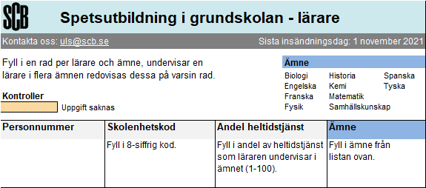 SCB: | Var 2 | Var 3 | Var 4

